Actividad RE
Centro de Bachillerato Tecnológico industrial y de servicios No. 153
Tlatepanohua: | Amaro Tlalpa Ivan Fuentes Capilla Francisco Peréz Moctezuma Jonathan Yael
Kalmakayotl: 5AMP

Tonalpowalli | Actividad realizada | Tlamachiliztli tlen huejcahua | Tlen timoixnamique | In yolyotzin tlen más monextíaj | Tlajpianiliztli tlen motequipacholtiliz. | Tlaneltoquilis iuan tlanemiltilis. | Tlanahuatilistle para kualtilistli. | Tlamantli tlatskanilistli
24 ipan Metztli Noviembre, xihuitl 2025. | Ticpejpenaltiz algunos tlapalli-tlachichinolli tlen monextía que basura, como vasos, bolsas huan cucharas. | Tlamachiliztli tlen quech muchi tlapalli-tlachichinolli oncah ipan tlalpan, huan quenin cualli amo cualli monextía huan quenin quicocolía tlaltonal. | In tlachichinolli mochihua campa ohui calaquilis, huan amo onca tlasojtalis de sequimeh, huan in ohui tlatzajcuilos in tlapalli tlen miac ixiptlayoh. | Tlacochcayotl quema tiquita quech miac basura, paquiliztli quema titemiz in lugar, huan nechicoliztli quema ticochihuaj para ma mochipa cuali in tlalpan. | Ma mochikahua in neltiliztli ica elnamiquiz in kualli tlamochiwa; ma tekiti in tlatskuaniskej para okachi moolkayotis, wan ma momatisej in tlatepan kualtilistli tlen niman kisa. | In hueyiliztli tlen tlamachtis in altepetl ica kualtsintli tlamanilistli tlen tlaelepoch. | Ma mochihua miakpa tlamanilistli para tlapajpaki, iuan ma motetikti in altepetl para moneki intekipanoj. | 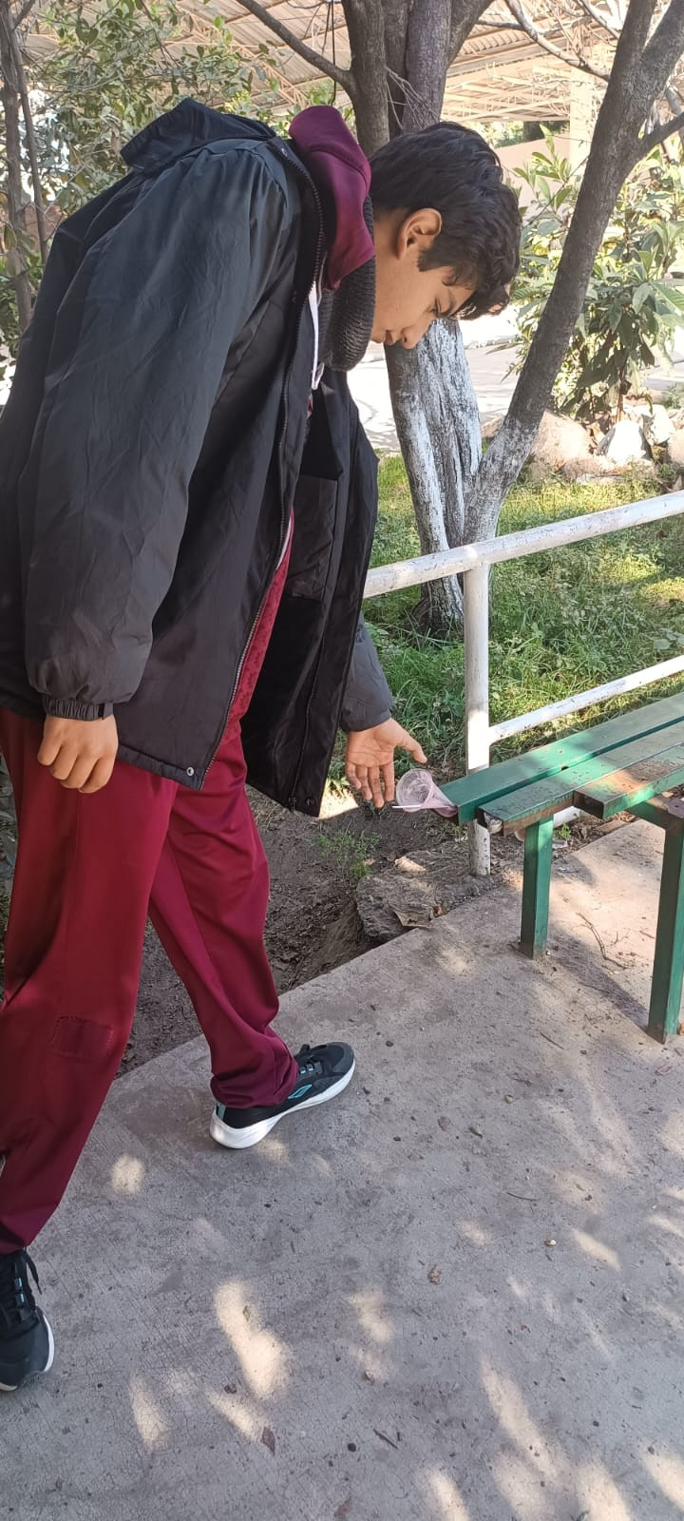
21 ipan Metztli Noviembre, xihuitl 2025. | Ticchihuiliaj tlatlajcuilolli para PAEC tlen tlamahuiltilistli para tlapajpactli. | Tlamachiliztli tlen quech miac tlachichinolli mochihua, huan tlasojtalis entre empresa, tequitini huan tlen mopajpactinemij, para ma cualli mocahua huan mochipa xochitlaca in proyecto. | Tlahtolcahualiztli tlen monequi para pejpenaltiz huan tlatzajcuilos RCD, huan cuapechtli tlen yolyotl de tequitini para motequihuía mopajpacas, huan tlamachilistli para quichihuase in tlanahuatilli ambiental huan PAEC. | Yolchicahualiztli tlen pejya ica tlamelajcamachiliztli ambiental, tlacochcayotl ica tlamamali burokrátiko o amo tlasojtalis, huan paquiliztli quema tiquita in nelnelcualli tlamantli mochihua. | Ma mochipa motequipanoj in tlatlamaniliztli ica tlachikolistli wan tlatemoliztimilolli; ma mochiwa tlajtolkualoyan tlen tlapajpactic; ma mochikahua in monejnemiltis iuan tlamanilistli; ma motta in kualchiwalis tlen mopalehuia san sekiwan iuan in motechpanejtiliztli. | Tlajxitiya in kuali tlanahuatilistle tlen tlamantli tlaelepoch tlen mochijchiuh, iuan tlachixkomiyotl tlen kualchiwalis. | Ma motlalia tlanahuatilistle tlen tomin para ma partekipanikan, iuan ma motlalia tlatlamanis tlen kuali motlalia ica tlaltepactli. | 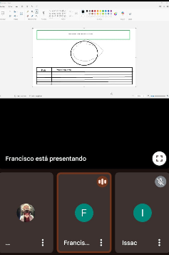
25 ipan Metztli Noviembre, xihuitl 2025. | Tlatolmelahuac tlen tlacualtlacualo tlachichinolli tlen huelis mopajpacas tlen mopantis campa nochi basura. | Matlatlaz camo quech chicahualiztli tlen mopajpacas polihui, momachtis tlen materiales más tochcayotl, huan tiitztomatis quenin cocoliztli tla amo mopajpacas. | Tlatzajcuiloliztli tlen nelcualli de materiales, tlatempualiztli nelamach de quech miacca, huan motenonotzaliztli ipan in tlamamalehualiztli de basura. | Tlanemilia quema tiquita quech miac mopajpactinemi, motequipacholiztli ica in cocoliztli ambiental, huan yolchicahualiztli para motequihuía in mopajpacas. | Ma motlalia se tlamantli tlasamanej tepostli para tlapohualiztli, ma motequiti tlamanilistli tlen mochikaj, wan ma moxikoj in tlajtlamachtilistli para motlalis tlamantli tlen motlanequilía. | Ma momachtia tlen tlamantli tlen okachi meyayotika in tlaelepoch, ma motechikahuilia in kuali moxeloltis, iuan ma mochihua tlanahuatilistle para mopinatis in tlaelepoch. | Ma mochihua tlayolmelajtia, ma mochikahua in tlanahuatilistle tlen moxeloltis, iuan ma kualtitlanilis in tepostli tlen tlaelkakej. | 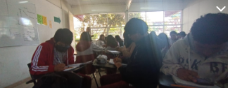
16 ipan Metztli Noviembre, xihuitl 2025. | Ticpejpenaltiz basura ipan tlali ranchería para cualtīz tlaltonaltzin. | Tlachializtli tlen quenin monextía in basura, huan tlatlepanitacayotl ica yoliliztli in tlalticpactli, huan quenin cuali mocuepa in tlalpan ipan tazolli. | Ohui calaquilis campa huejca tlalpan, huan motlaloa huan tlasojtalis de voluntarios, huan ohui tlatlachiualiztli para pejpenaltiz huan tlatemoliztli de tlachichinolli. | Motequipacholiztli ica in cocoliztli ambiental, nechicoliztli quema tiquita in tlamelajcamachiliztli ipan tlalpan, huan paquiliztli quema ticcochihuaj para ma mochipa cuali. | Tlajpianiliztli tlen tlachikoli, tlamantisemanilistli, tlajtolmomajtiyatilis tlen moolin, iuan mochiwa in monejnemilis ica in tlamantli. | Tlajxitiya in weyintein tlen quichihua in tlaelepoch, nelneki monextilia in tlaixpan pan tlalli iuan atl, iuan tlamontokilis tlen kuali motlalia para miak tonali. | Ma motlalia tlamachtilli tlen tlaltepactli, ma motlalia tepostli tlen tlaelkatilis, ma motemaka tlasenmanilistli, iuan ma miekipanoltis in altepetl para se tlamelajkayotl. | 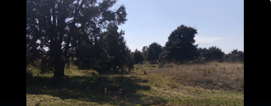
27 ipan Metztli Noviembre, xihuitl 2025. | Timotlatlalijtiyas para quipiyastoque tlatzajcuiloliztli de tlachichinolli tlen mopajpacas, para ma mocahua ipan tlamaniliztli. | Tichihuas se sistema tlen cuali para tlatzajcuilos materiales, para monechcahuas in proceso de mopajpacas, huan para titetilhuías in cualilistli tlen materiales. | Mopantis tlen miac espacio para motlatilis materiales tlen tlatzajcuilolmeh, huan timonemiltiyas tonali para tlatzajcuilos huan monequiz cualli tlanahuatil, huan timochihuas tlateloliztli para huejcau. | Paquiliztli quema tiquita se sistema tlen cualli tlatemoltili, tlacochcayotl ica amo onca espacio o tonali, huan nemilistli ica paquiliztli quema ticcochihuaj para ma cualli in tequitl. | Ma tlajpianika se tlamantli tlen tlajpakpanoliztli, ma motlalia se nemilistli tlen mochipa monejnemi, wan ma motequiti tlatekilmachilistli tlen tlachiwizintin. | Ma momachtia in tlamantli tlen tlatlamantis, ma tlajxitiya in kuali tlanahuatilistle, iuan ma nelneki momatisej in tlamantli tlen quipiya in tlatoka. | Ma motequiti chachapantli tlen oksekin, ma mochihua tlajkuiloliztli tlen pajpactic, iuan ma tlamachtikan in altepetl. | 